回收业绩前端配置
表 | 作用 | 前端 | 备注
AREA | 定义地区对应的各业务分组，以及其他相关属性 | 接口同步

 | 回收单据表，字段顺序和导出一样 | 接口获取写表
HSD | 导出来的日期是下单时间，需要用
 | 支付时间

LSD | 零售单表，为OA销售报表导出数据 | 接口写入

RYXX | 定义人员所属店铺，以及后面用到的其他属性 | 接口同步 | 调店手动修改

filter_area | 限定地区 | 增删改查配置 | 支持导入

filter_dh | 限定不算业绩单据 | 增删改查配置 | 支持导入

zbxx | 组别信息表，定义组别的相关属性 | 增删改查配置

业绩查询报表 |  |  |  | SELECT *
用户根据日期查询出回收提成 |  | 报表查询 |  | FROM V_SUM_HS a
 |  |  |  | where a.HS_GROUP01 is not null
 |  |  |  | and p_view_param.set_start_date('2021-04-01') = '2021-04-01'
 |  |  |  | and p_view_param.set_end_date('2021-04-30') = '2021-04-30';

明细表 |  | 报表查询
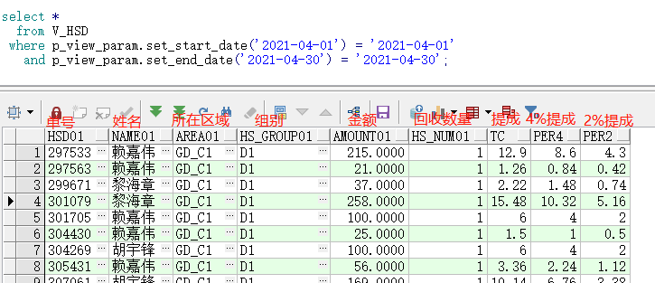

数据回写，如每月5号，对业绩查询相应项目提成回写到OA系统

